521211
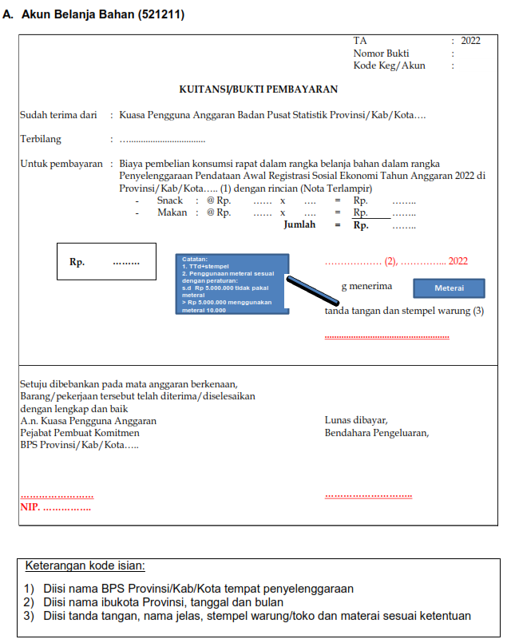
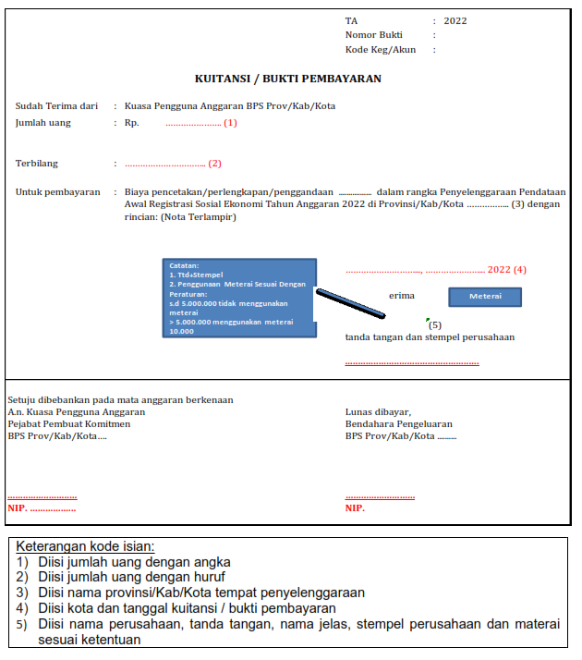
Akun Belanja Bahan (521211) :

No | Kelengkapan | Konsumsi | Pencetakan dan Perlengkapan
1 | Identifikasi Kebutuhan | √ | √
2 | Form Perencanaan | √ | √
3 | Surat Penetapan Perencanaan | √ | √
4 | KAK | √ | √
5 | Form Permintaan/nota dinas (SM ke PPK) | √ | √
6 | Undangan | √
7 | Kuitansi | √ | √
8 | Nota Pembelian | √ | √
9 | Daftar Alokasi (Tanda Terima) |  | √
10 | Notulen | √
11 | Daftar Hadir | √
12 | BAST |  | √
13 | Faktur Pajak |  | √
14 | SSP PPN |  | √
15 | SSP PPh 22 | √ | √
16 | SSP PPh 23 (catering) | √ | -

Catatan:
1 | PPN dikenakan atas PKP, untuk transaksi diatas 2 juta
2 | PPh 22 dikenakan untuk transaksi di atas 2 juta
3 | PPh 23 dikenakan untuk transaksi tanpa nilai minimal (berapapun nominalnya)
4 | Pengenaan pajak konsumsi dilhat dari kuitansi pembeliannya, jika konsumsi dibeli di toko/warung dikenakan PPh 22. Sedangkan untuk konsumsi yang diadakan melalui jasa catering, dikenakan PPh 23.
5 | Jika pembelian > Rp. 5.000.000 harus menggunakan materai 10.000
6 | Rapat dapat diberikan konsumsi jika dilaksanakan secara offline minimal 2 jam dengan melibatkan satker lain (non BPS)/masyarakat umum.

521213
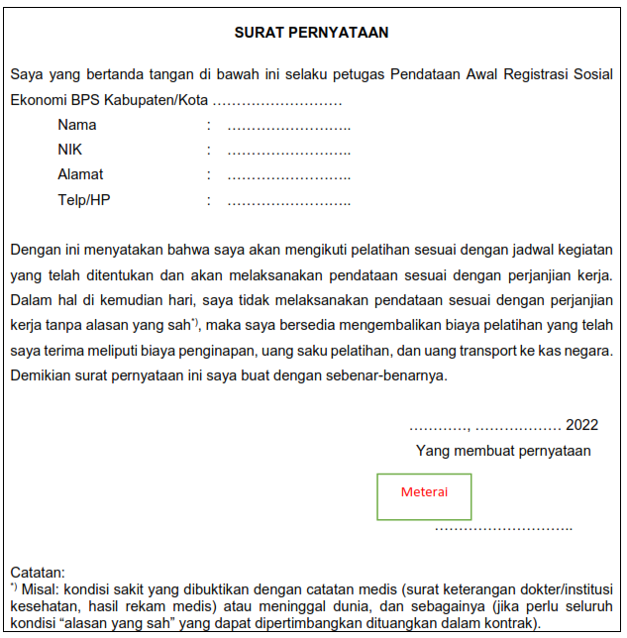
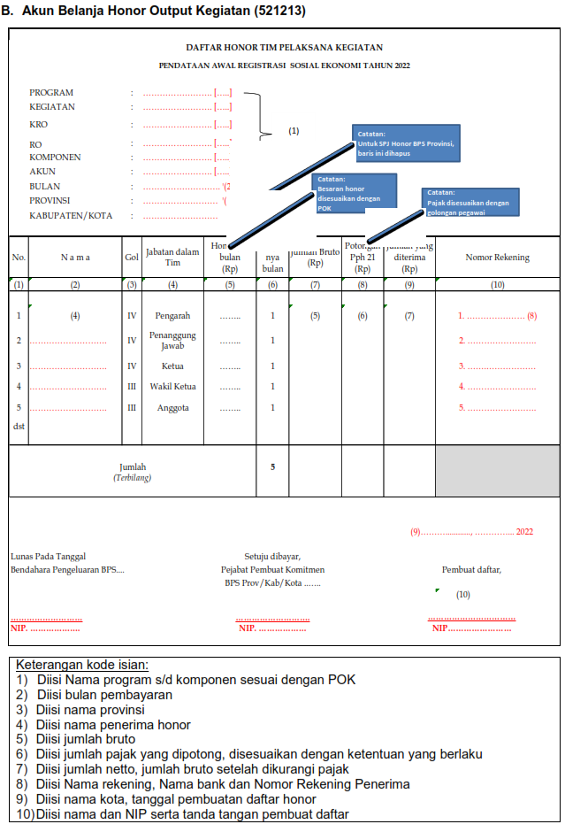
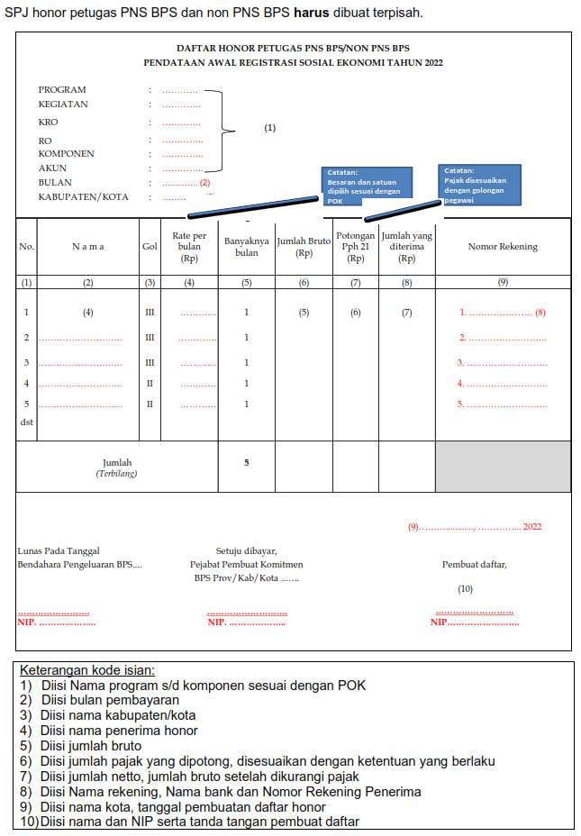
Akun Honor Output Kegiatan (521213) :
Honor tim, camat/kades/lurah, dan penunjuk jalan
No | Kelengkapan | Honor Tim | Honor camat/Kades/Lurah | Honor Penunjuk jalan
1 | Identifikasi Kebutuhan | √ | √ | √
2 | Form Perencanaan | √ | √ | √
3 | Surat Penetapan Perencanaan | √ | √ | √
4 | KAK | √ | √ | √
5 | Form Permintaan Honor | √ | √ | √
6 | SK KPA/SK KBPS yang meliputi tugas & fungsi, besaran rate, kedudukan dalam pokja | √ | √ | √
7 | Laporan Tim/Output Pekerjaan | √ | - | -
8 | Daftar rincian penerima honor output kegiatan/kuitansi per orang | √ | √ | √
9 | Rekapitulasi sesuai jabatan dalam keanggotaan Pokja | √ | - | -
10 | SSP PPh Pasal 21 | √ | √ | √
11 | Bukti transfer via manual bank/via CMS | √ | √ | -
12 | Surat pernyataan KPA untuk pembayaran tunai dalam rangka pembayaran honor penunjuk jalan | - |  | √
13 | Surat Pendelegasian Wewenang Bendahara | - |  | √
14 | Kuitansi/bukti pembayaran yang sudah ditandatangani oleh penunjuk jalan | - |  | √
15 | Bukti foto tanda terima uang kepada penunjuk jalan | - |  | √

Catatan:
1. | Honor tim kegiatan harus melibatkan pihak eksternal BPS yang terkait dengan penjelasan sebagai berikut :
 | a. Pihak eksternal yang dimaksud dalam tim pelaksana kegiatan provinsi sebagai ketua dan anggota adalah Bappeda dan Dinas Sosial;
 | b. Pihak eksternal yang dimaksud dalam tim pelaksana kegiatan kabupaten/kota sebagai anggota adalah Bappeda dan Dinas Sosial.
2. | Honor penunjuk jalan diberikan kepada ketua atau pengurus SLS. Dalam hal pengurus SLS adalah PNS, dikenakan potongan PPh 21 sesuai ketentuan yang tertuang dalam PMK 231/PMK.02/2019 tentang Tata Cara Pendaftaran dan Penghapusan Nomor Pokok Wajib Pajak, Pengukuhan dan Pencabutan Pengukuhan Pengusaha Kena Pajak, Serta Pemotongan dan/atau Pemungutan, Penyetoran, dan Pelaporan Pajak Bagi Instansi Pemerintah
3. | Sesuai dengan ketentuan yang tertuang dalam SBM, pengaturan batasan jumlah tim pelaksana kegiatan dan sekretariat tim pelaksana kegiatan yg dapat diberikan honorariumnya dalam 1 tahun adalah 2;
 | Contoh:
 | Ibu X telah mendapatkan Pokja kegiatan A pada bulan Januari-Maret dan Pokja kegiatan B pada bulan Januari-Agustus. Maka Ibu X sudah tidak boleh memperoleh Pokja hingga akhir tahun anggaran karena sudah mendapatkan Pokja untuk 2 kegiatan.
4. | Honor tim pelaksana kegiatan (Pokja) dapat dibayarkan selama 4 bulan, mulai bulan September-Desember Tahun 2022;
5. | Besaran Pajak untuk PNS:
 | - Gol IV = 15%, Gol III = 5%, Gol II = 0%
6. | Besaran pajak untuk mitra non PNS:
 | a. PTKP sebesar Rp 4.500.000/bulan
 | b. Pemotongan pajaknya sebagai berikut:
 | - Jika nilai bruto < PTKP, maka tidak dikenakan pajak
 | - Jika nilai bruto > PTKP, maka pemotongan pajaknya adalah:
 | *Jika memiliki NPWP, 5% x (Nilai bruto per bulan-PTKP)
 | *Jika non NPWP, 6% x (Nilai bruto per bulan-PTKP)
7. | Jika terdapat kekurangan pembayaran honor di akhir tahun atau pelaporan, maka dilakukan jurnal penyesuaian pada menu jurnal penyesuaian khusus modul GLP aplikasi SAKTI.
 | Kode Akun | Uraian | Debit | Kredit
 | 521213 | Belanja Honor Output Kegiatan | XXXX
 | 212112 | Belanja Barang Yang Masih Harus Dibayar |  | XXXX

8. | Jika terdapat kelebihan pembayaran honor di akhir tahun atau pelaporan, maka dilakukan jurnal penyesuaian pada menu jurnal penyesuaian khusus modul GLP aplikasi SAKTI.
 | Kode Akun | Uraian | Debit | Kredit
 | 115212 | Piutang Lainnya | XXXX
 | 521213 | Belanja Honor Output Kegiatan |  | XXXX

9. | Pencatatan jurnal di atas didukung dengan dokumen sumber berupa memo penyesuaian beserta dengan dokumen pendukung sebagai lampiran memo penyesuaian.

 | Ketentuan pembayaran secara tunai untuk honor penunjuk jalan:
 | a. Dapat dibayarkan secara tunai dengan persetujuan KPA melalui surat pernyataan tentang pembayaran tunai, sebagaimana contoh terlampir;
 | b. Jika akan dibayarkan secara tunai, dana yang dapat digunakan adalah dana Uang Persediaan (UP) atau dana Tambahan Uang Persedian (TUP) yang sudah diajukan dan mendapat persetujuan terlebih dahulu dari KPPN setempat sebelum pelaksanaan pendataan; dan
 | c. Honor diberikan kepada petugas dibuktikan dengan kuitansi/bukti pembayaran yang telah ditandatangani petugas dan dokumen lainnya sesuai dengan daftar kelengkapan yang sudah dijelaskan di atas serta bukti foto saat pembayaran.
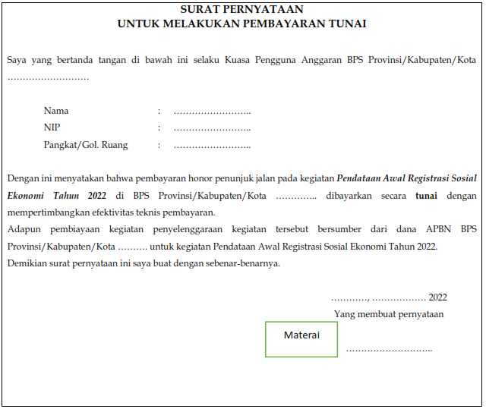

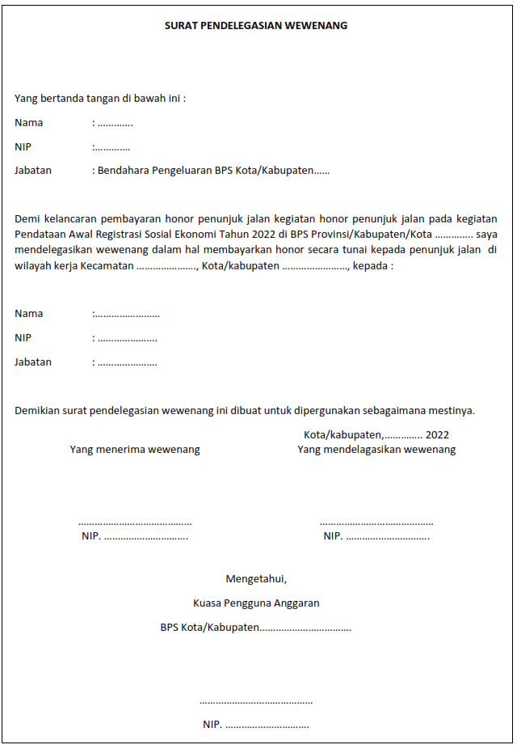

Honor Innas/Inda dan petugas
No | Kelengkapan | Honor Innas/Inda | Petugas
 |  |  | Honor Petugas Non PNS | Petugas PNS BPS/ PNS Non BPS
1 | KAK | √ | √ | √
2 | Form Permintaan Honor | √ | √ | √
3 | Jadwal kegiatan mengikuti jadwal pada pedoman penyelenggaraan pelatihan | √ | - | -
4 | Daftar Hadir Peserta (termasuk panitia, Innas/Inda) | √ | - | -
5 | Daftar Real Aktivitas Jam Mengajar Innas/Inda setiap sesi per hari | √ | - | -
6 | SK KPA tentang honor/ Surat Tugas | √ | √ | √
7 | Surat Kontrak | - | √ | √
8 | Surat pernyataan kesanggupan melaksanakan pendataan | - | √ | √
9 | Laporan innas/Inda | √ | - | -
10 | Rekapitulasi Belanja Honor | √ | √ | √
11 | BAST Penyelesaian pekerjaan | - | √ | -
12 | SSP PPh Pasal 21 | √ | √ | √
12 | Bukti Pembayaran Bank/Laporan progress pengiriman uang melalui Kantor Pos | √ | √ | √

Catatan:
1. | Besaran pajak untuk PNS :
 | Gol IV = 15%, Gol III = 5%, Gol II = 0%
2. | Besaran pajak untuk mitra non PNS :
 | • PTKP sebesar Rp 4.500.000/bulan
 | • Pemotongan pajaknya sebagai berikut:
 | - Jika nilai bruto < PTKP, maka tidak dikenakan pajak
 | - Jika nilai bruto > PTKP, maka pemotongan pajaknya adalah:
 | * Jika ber NPWP, 5% x (Nilai bruto per bulan-PTKP)
 | * Jika non NPWP, 6% x (Nilai bruto per bulan-PTKP)
3. | Bagi pembayaran honor kepada non PNS yang menggunakan satuan O-B harus memperhatikan bahas PTKP (Penghasilan Tidak Kena Pajak). Jika besaran honor dalam sebulan tidak melebihi PTKP, maka tidak dikenakan pajak;
4. | Apabila dalam pelaksanaan pendataan, petugas PPL menemukan keluarga yang menolak diwawancarai atau tidak berhasil didata sampai akhir pendataan (responden non respon), maka honor petugas dapat dibayarkan sesuai dengan ketentuan dalam buku pedoman teknis, yakni :
 | - telah diusahakan 3 kunjungan oleh PPL,
 | - telah diusahakan pendampingan oleh PML,
 | - telah diusahakan pendampingan oleh Koseka,
 | - telah diusahakan pendampingan oleh BPS Kab/Kota sampai batas akhir waktu pendataan, dan
 | - melampirkan Berita Acara Nonrespon Keluarga yang ditandatangani oleh PPL, PML, Koseka, dan BPS Kabupaten/Kota, sesuai format yang ada dalam pedoman Kepala BPS Provinsi/Kabupaten/Kota.

521219
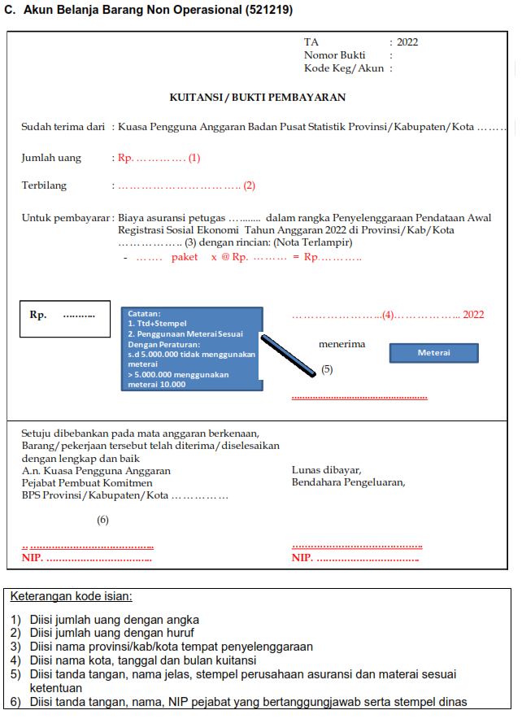
Akun Belanja Barang Non Operasional Lainnya (521219) :

No | Kelengkapan | Pengiriman | Asuransi
1 | Identifikasi Kebutuhan | √ | √
2 | Form Perencanaan | √ | √
3 | Surat Penetapan Perencanaan | √ | √
4 | KAK | √ | √
5 | Form Permintaan/Nota Dinas (SM ke PPK) | √ | √
6 | Kuitansi Bermaterai | √ | √
7 | Nota Pembelian | √ | -
8 | Surat Tanda Terima (STT) dan BAST | √ | -
9 | Faktur Pajak | √ | -
10 | SSP PPN (1 %) dan PPh 23 (2 %) | √ | -
11 | Premi sesuai peserta | - | √

Catatan :
Dari pagu dana yang tersedia, asuransi dapat dibayarkan untuk 2 (dua) bulan premi (periode 1 Oktober s.d 30 November) jika menggunakan BPJS ketenagakerjaan. Namun, asuransi tidak harus menggunakan BPJS ketenagakerjaan. Jika melalui BPJS Keternagakerjaan tidak perlu lelang dan MOU dengan BPJS Ketenagakerjaan sudah diinisiasi oleh BPS Pusat.

521241
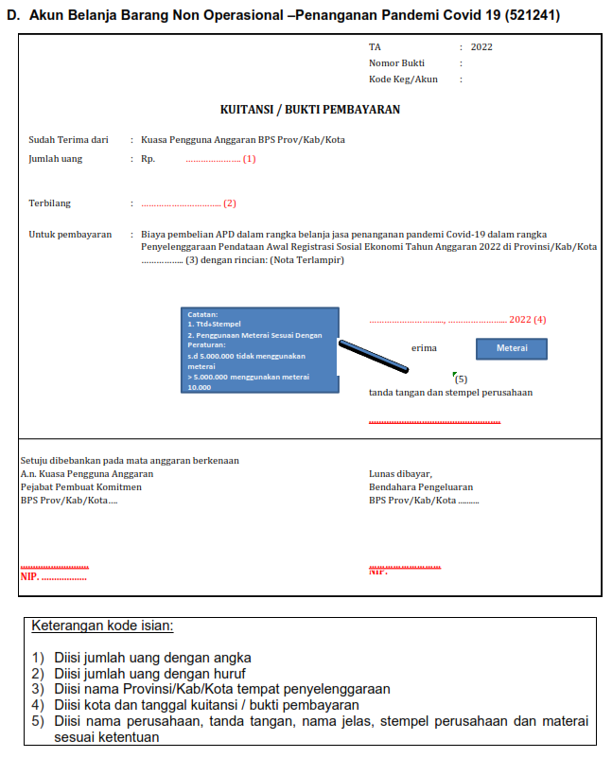
Akun Belanja Barang Non Operasional-Penanganan Pandemi COVID-19 (521241):

No | Kelengkapan | Pengadaan APD (masker dan HS)
1 | Identifikasi Kebutuhan | √
2 | Form Perencanaan | √
3 | Surat Penetapan Perencanaan | √
4 | KAK | √
5 | Form Permintaan/Nota Dinas (SM ke PPK) | √
6 | Kuitansi Bermaterai *) | √
7 | Nota Pembelian | √
8 | Tanda Terima | √
9 | Faktur Pajak | √
10 | SSP PPN dan PPh 22 *) | √

Catatan:
1 | PPN dan PPh 22 dikenakan untuk transaksi diatas 2 juta
2 | Jika pembelian > Rp 5.000.000, harus menggunakan materai 10.000
 | *) bila menggunakan pihak ketiga

521811
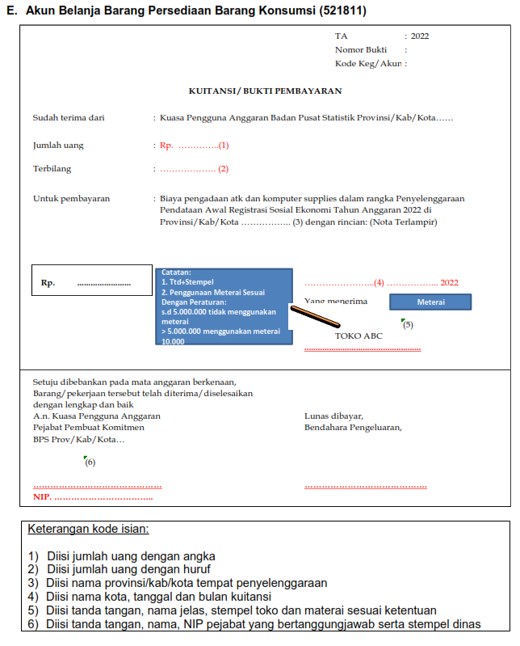
Akun Belanja Persediaan Barang Konsumsi (521811) :

No | Kelengkapan | ATK, Barang Cetakan, Computer Supplies)
1 | Identifikasi Kebutuhan | √
2 | Form Perencanaan | √
3 | Surat Penetapan Perencanaan | √
4 | KAK | √
5 | Form Permintaan/Nota Dinas (SM ke PPK) | √
6 | Kuitansi Bermaterai | √
7 | Nota Pembelian | √
8 | Faktur Pajak | √
9 | SSP PPN (11 %) dan PPh 22 (1,5 %) *) | √
10 | BAST | √
11 | Daftar Alokasi (Tanda Terima) | √

522141
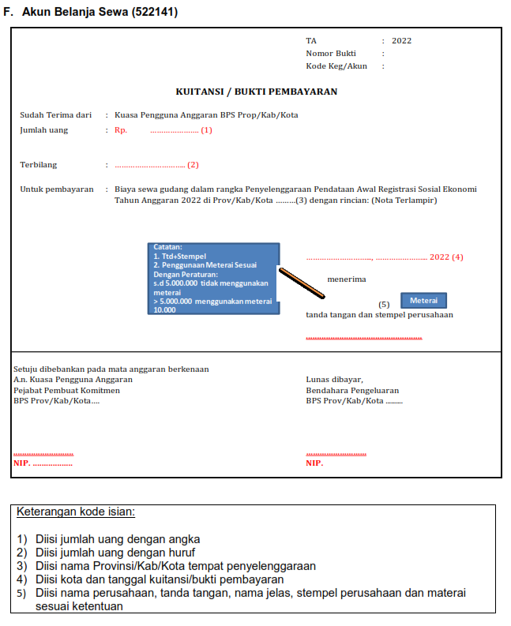
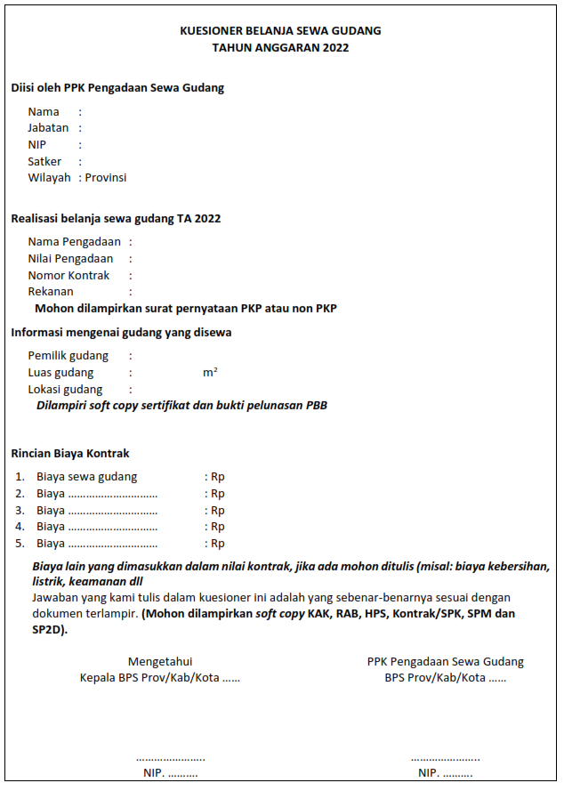
Akun Belanja Sewa (522141):

No | Kelengkapan | Sewa Gudang
1 | Identifikasi Kebutuhan | √
2 | Form Perencanaan | √
3 | Surat Penetapan Perencanaan | √
4 | KAK | √
5 | Form Permintaan/Nota Dinas (SM ke PPK) | √
6 | SPK | √
7 | Berita Acara Serah Terima Hasil Pekerjaan (BASTHP) | √
8 | Fc NPWP | √
9 | Fc Rekening Koran/surat keterangan rekening aktif dari bank | √
10 | Kuesioner sewa gudang yang telah diisi dan ditandatangani oleh PPK dan Kepala Satker
11 | Invoice | √
12 | Kuitansi | √
13 | Berita Acara Pembayaran | √
14 | Faktur Pajak | √
15 | SSP PPh 4 ayat 2 final | √
16 | SSP PPN 11 % | √

Catatan :
1. | Belanja sewa yang digunakan untuk pembiayaan sewa gudang dan melewati periode pelaporan keuangan (semester dan tahunan) dilakukan pencatatan belanja sewa dibayar dimuka.
2. | Belanja sewa dibayar dimuka disajikan pada neraca sebesar nilai sewa yang belum dilaksanakan
 | Kode Akun | Uraian | Debit | Kredit
 | 114112 | Belanja barang yang dibayar dimuka | XXXX
 | 522141 | Belanja Sewa |  | XXXX
3. | Perhitungan belanja sewa dibayar dimuka dilakukan dengan hasil perkalian jumlah nilai sewa per hari (hasil pembagian nilai belanja sewa dengan jumlah hari dalam setahun (365 hari) dengan jumlah hari sewa yang belum dilaksanakan.
4. | Pencatatan belanja sewa dibayar dimuka didukung dengan dokumen sumber berupa memo penyesuaian beserta dengan dokumen pendukung sebagai lampiran memo penyesuaian.

522151
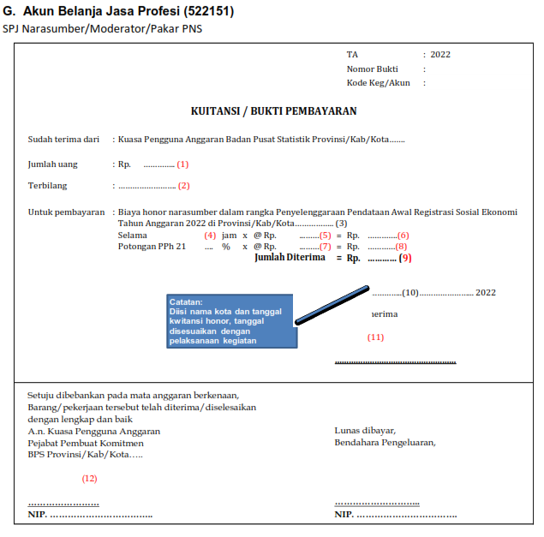
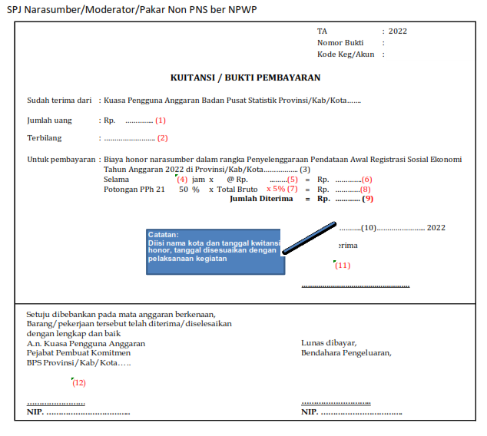
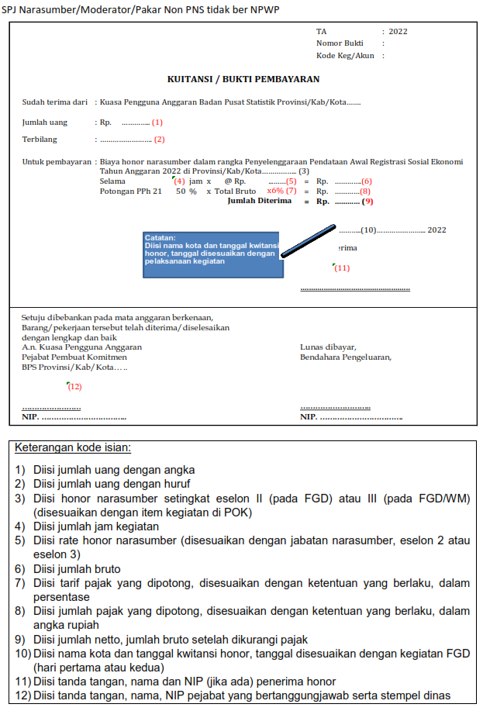
Akun Belanja Jasa Profesi (522151):

No | Kelengkapan |  | Narasumber/Moderator/ Pakar
1 | Identifikasi Kebutuhan |  | √
2 | Form Perencanaan |  | √
3 | Surat Penetapan Perencanaan |  | √
4 | KAK |  | √
5 | Form Permintaan/Nota Dinas (SM ke PPK) |  | √
6 | SK KPA tentang Belanja Jasa Profesi yang berisi nama narasumber, Golongan, rate |  | √
7 | Undangan Narasumber/moderator |  | √
8 | Jadwal kegiatan |  | √
9 | Daftar kehadiran Narasumber/moderator |  | √
10 | FC NPWP
11 | FC Buku Rekening |  | √
12 | Kuitansi Belanja Jasa Profesi |  | √
13 | SSP PPh 21 yang ditandatangani oleh Bendahara Pengeluaran |  | √
14 | Bahan Paparan atau Notulensi |  | √
15 | Dokumentasi |  | √
16 | Curriculum Vitae |  | √

Catatan :
1. | Honor narasumber/moderator hanya dibayarkan untuk narasumber eksternal BPS;
2. | Satuan jam yang digunakan dalam pemberian honor narasumber adalah 60 menit baik dilakukan secara panel maupun individual;
3. | Besaran pemotongan pajak atas narasumber yang merupakan pensiunan PNS mengikuti ketentuan yang tertuang dalam PMK 231/PMK.02/2019 tentang Tata Cara Pendaftaran dan Penghapusan Nomor Pokok Wajib Pajak, Pengukuhan dan Pencabutan Pengukuhan Pengusaha Kena Pajak, Serta Pemotongan dan/atau Pemungutan, Penyetoran, dan Pelaporan Pajak Bagi Instansi Pemerintah. Besaran tarifnya adalah sebagai berikut:
 | Tarif | Keterangan
 | 0 % (nol persen) | Dikenakan atas jumlah bruto honorarium atau imbalan lain bagi PNS Golongan I dan Golongan II, Anggota TNI dan Anggota POLRI Golongan Pangkat Tamtama dan Bintara, dan Pensiunannya.
 | 5 % (lima persen) | Dikenakan atas jumlah bruto honorarium atau imbalan lain bagi PNS Golongan III, Anggota TNI dan Anggota POLRI Golongan Pangkat Perwira Pertama, dan Pensiunannya.
 | 15 % (lima belas persen) | Dikenakan atas jumlah bruto honorarium atau imbalan lain bagi PNS Golongan IV, Anggota TNI dan Anggota POLRI Golongan Pangkat Perwira Menengah dan Perwira Tinggi, dan Pensiunannya.
4. | Jika terdapat kekurangan pembayaran honor di akhir tahun atau pelaporan, maka dilakukan jurnal penyesuaian pada menu jurnal penyesuaian khusus modul GLP aplikasi SAKTI.
 | Kode Akun | Uraian | Debit | Kredit
 | 522151 | Belanja Jasa Profesi | XXXX
 | 212112 | Belanja Barang Yang Masih Harus Dibayar |  | XXXX
5. | Jika terdapat kelebihan pembayaran honor di akhir tahun atau pelaporan, maka dilakukan jurnal penyesuaian pada menu jurnal penyesuaian khusus modul GLP aplikasi SAKTI.
 | Kode Akun | Uraian | Debit | Kredit
 | 115212 | Piutang Lainnya | XXXX
 | 522151 | Belanja Jasa Profesi |  | XXXX
6. | Pencatatan jurnal di atas didukung dengan dokumen sumber berupa memo penyesuaian beserta dengan dokumen pendukung sebagai lampiran memo penyesuaian

522191
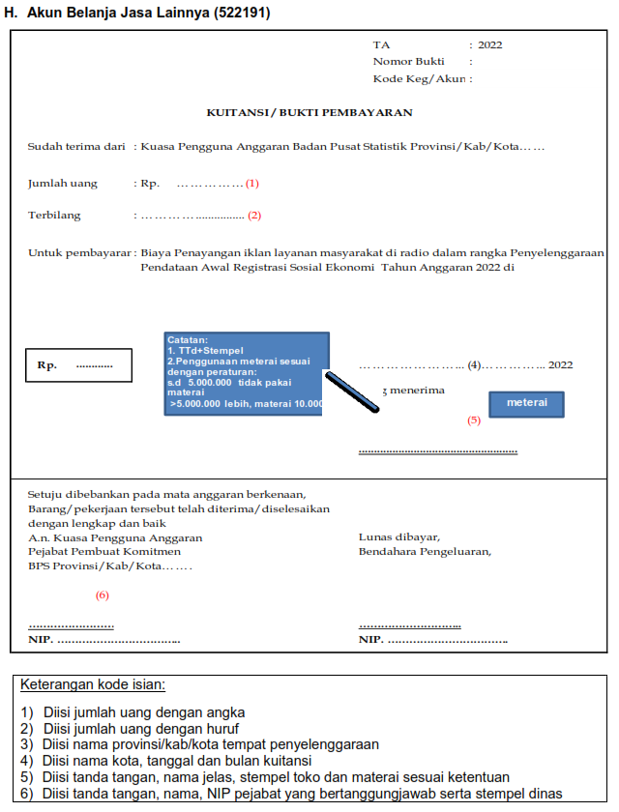
Akun Belanja Jasa Lainnya (522191):

No | Kelengkapan | Publisitas Prov/Kab/Kota
1 | Identifikasi Kebutuhan | √
2 | Form Perencanaan | √
3 | Surat Penetapan Perencanaan | √
4 | KAK | √
5 | Form Permintaan/Nota Dinas (SM ke PPK) | √
6 | Kuitansi Bermaterai | √
7 | Nota Pembelian/Tanda Bukti Pembelian | √
8 | Faktur Pajak | √
9 | SSP PPN (11 %) dan PPh 23 (2 %) *) | √
10 | BAST * | √
11 | SPK/Kontrak * | √

Catatan :
* Jika pengadaan publisitas menggunakan mekanisme kontrak/SPK, maka harus ada BAST

524114
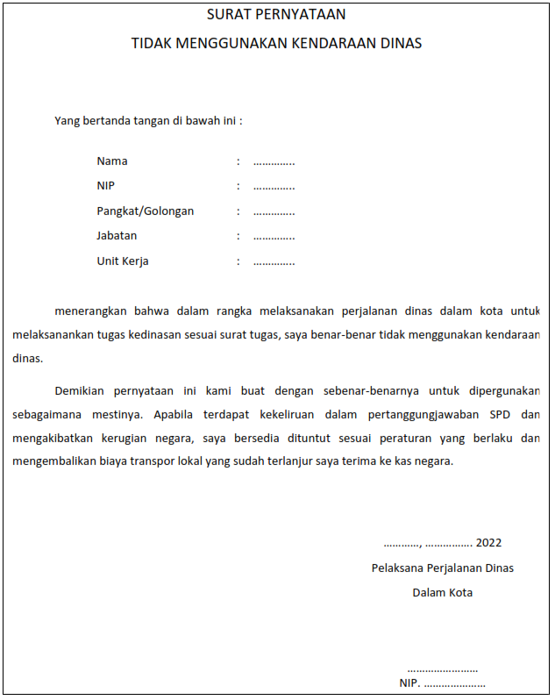
Akun Belanja Perjalanan Dinas Dalam Kota (524114):

No | Kelengkapan | Paket Fullboard Meeting | Paket Fullday Meeting | Paket Halfday Meeting
1 | Identifikasi Kebutuhan | √ | √ | √
2 | Form Perencanaan | √ | √ | √
3 | Surat Penetapan Perencanaan | √ | √ | √
4 | KAK | √ | √ | √
5 | Form Permintaan/Nota Dinas (SM ke PPK) | √ | √ | √
6 | Surat pernyataan dari penanggung jawab kegiatan bahwa fasilitas di kantor tidak mencukupi | √ | √ | √
7 | Undangan kegiatan | √ | √ | √
8 | Jadwal kegiatan per hari | √ | - | -
9 | Jadwal kegiatan sampai minimal 8 jam | - | √ | -
10 | Jadwal kegiatan sampai dengan 5 jam | - | - | √
11 | Surat Tugas | √ | √ | √
12 | Daftar Hadir | √ | √ | √
13 | Notulensi/laporan pelaksanaan kegiatan | √ | √ | √
14 | Dokumentasi | √ | √ | √
15 | SPD paket meeting dalam kota | √ | √ | √
16 | Surat pernyataan tidak menggunakan kendaraan dinas | √ | √ | √
17 | Daftar rincian perhitungan pembayaran perjalanan dinas | √ | √ | √
18 | List kamar hotel/daftar kamar yang dibuat manual dan dilegalisasi oleh hotel (bagi hotel yang tidak dapat menerbitkan roomlist) | √ | - | -

Catatan :
1. | Paket meeting dapat dilaksanakan apabila melibatkan instansi atau K/L lain dan/atau masyarakat umum;
2. | Penyelenggaraan kegiatan paket meeting (hotel) dikenakan potongan PPh 23;
3. | Format surat pernyataan dari penanggung jawab kegiatan bahwa fasilitas di kantor tidak mencukupi terlampir dalam contoh SPJ akun 524114;
4. | Dalam hal tidak terdapat fasilitas hotel di dalam kota untuk kegiatan paket meeting pelatihan petugas, maka Satker dapat mengadakan kegiatan paket meeting di luar kota dengan melakukan revisi ke akun 524119.

PJ
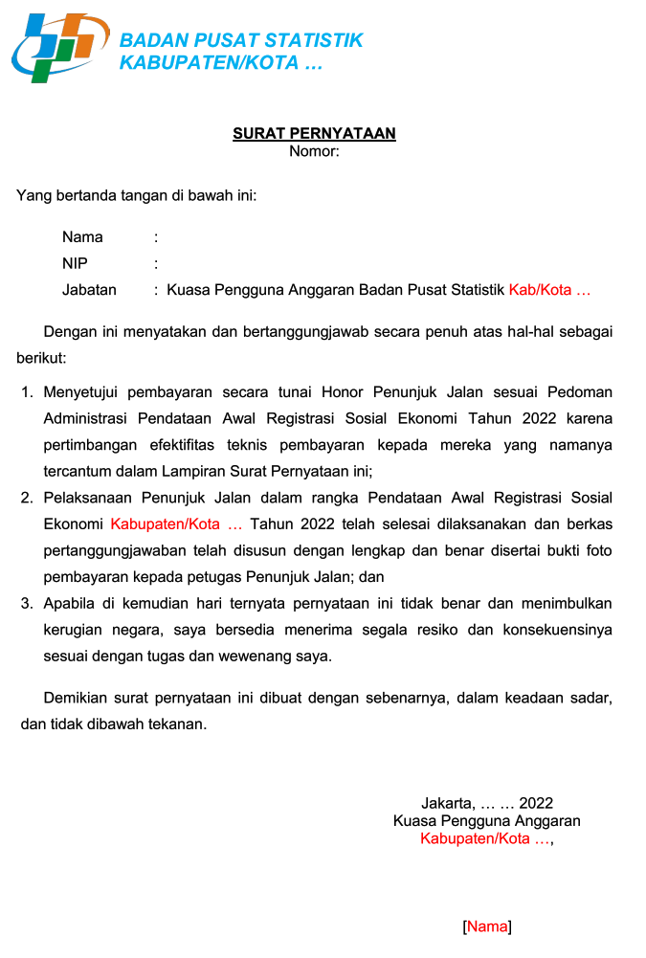

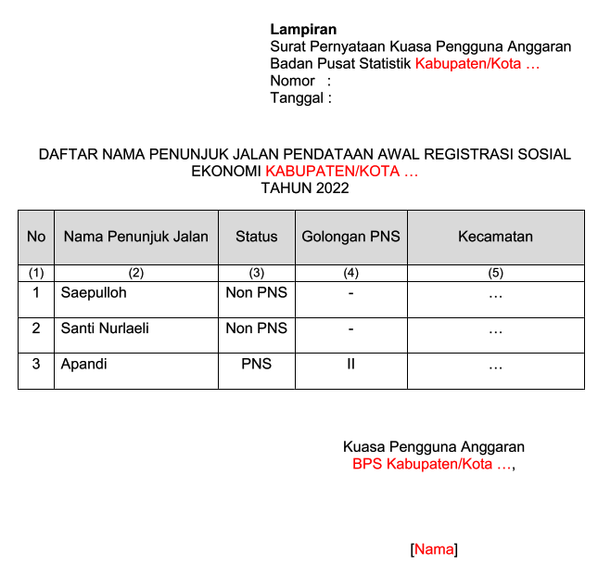

Surat Pernyataan
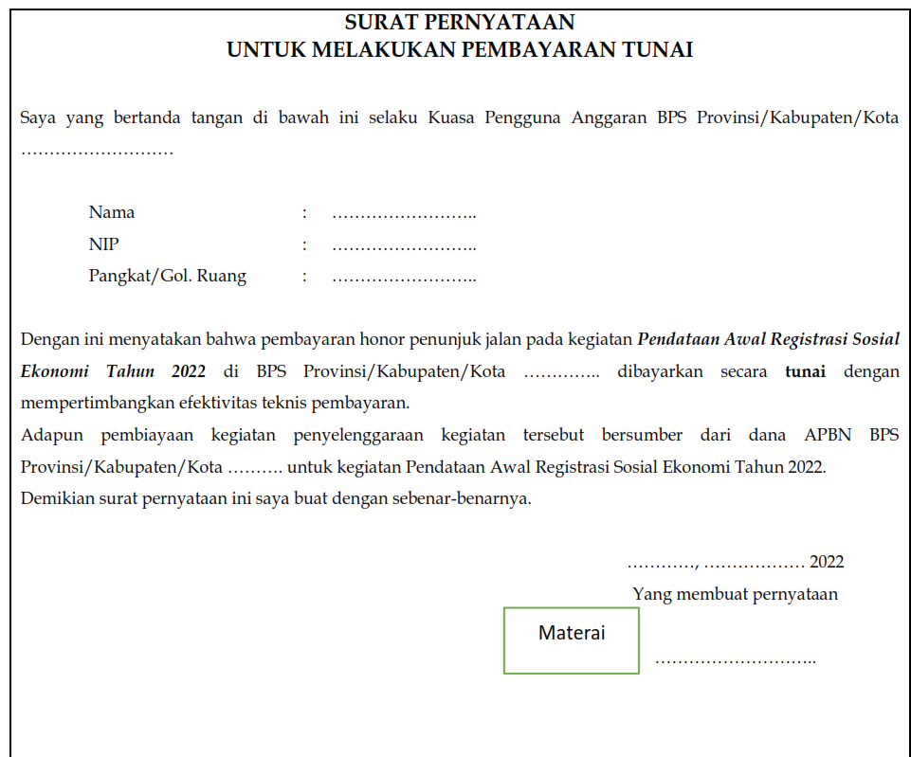
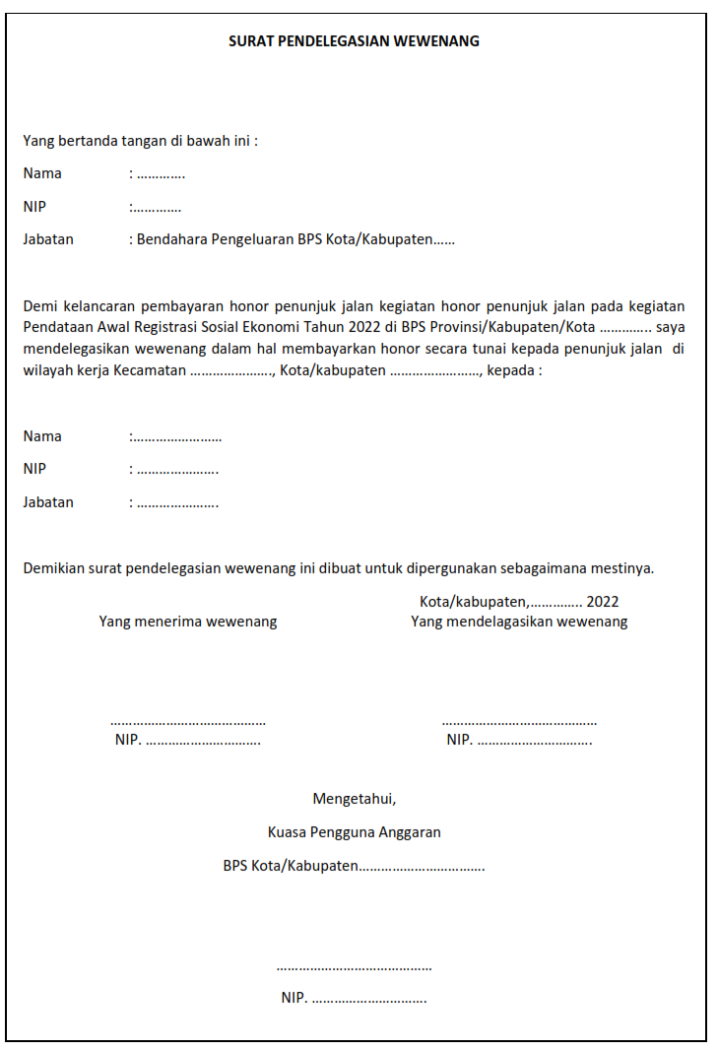

Template
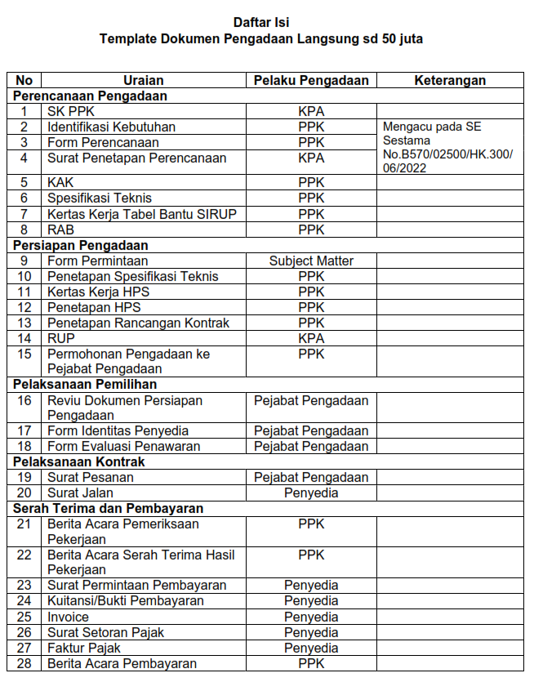

Identifikasi Kebutuhan Brg
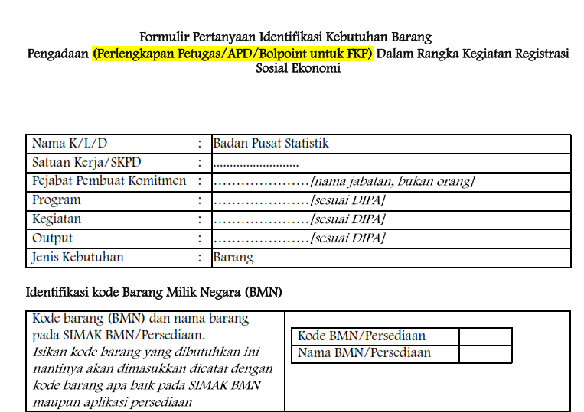

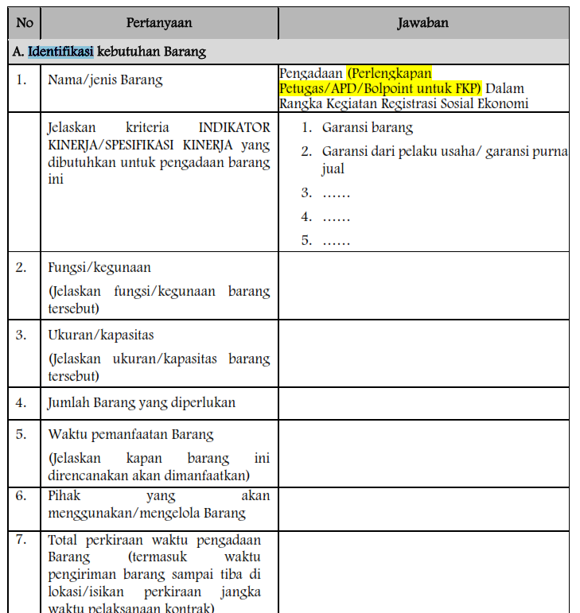

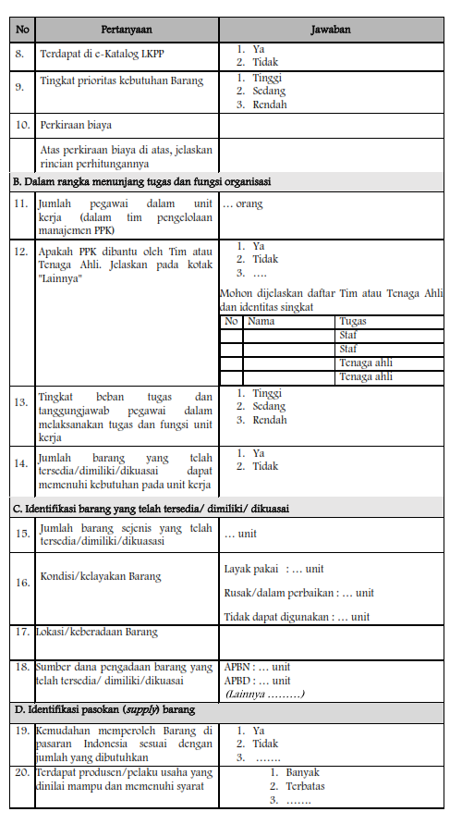

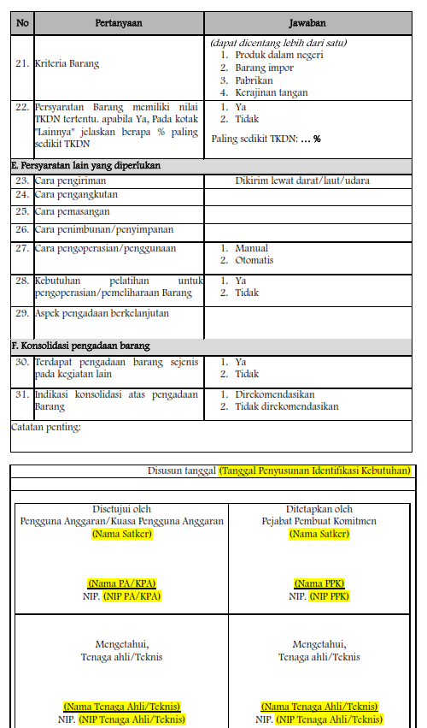

Form Perencanaan
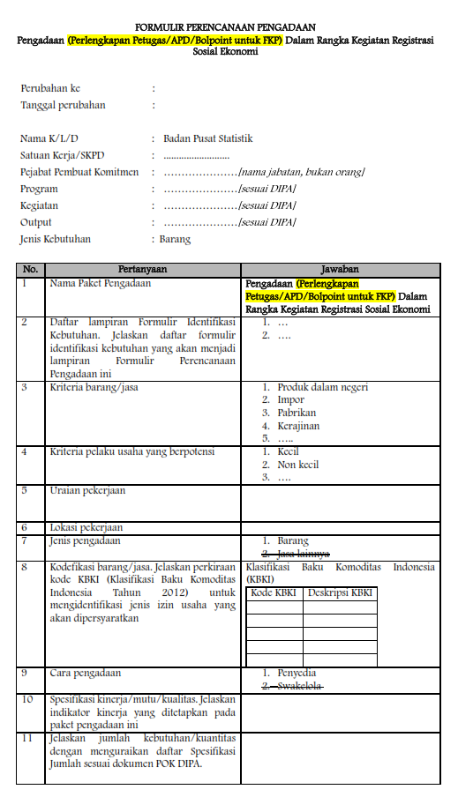

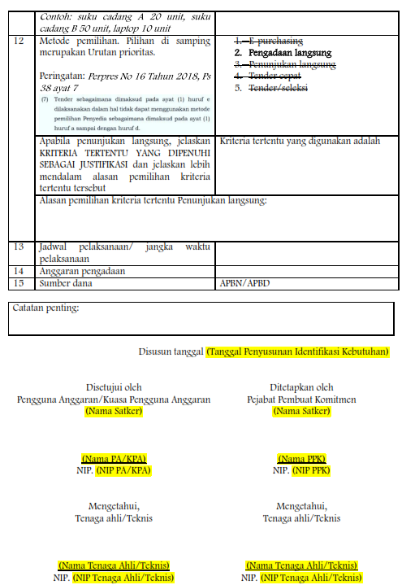

Penetapan
